内存模型(1.6)
PC寄存器
计算机内存条

操作系统的栈
由操作系统管理
本地方法栈
操作系统的堆,由程序员管理
JVM
虚拟机里的PC寄存器程序计数器数器(propramcount)
JVM的栈
Java的栈相当于操作系统的栈
JVM的堆

A的class对象
ClassLoad

3
4
2

JVM的方法区
相当于主机的硬盘,也叫permanent区(永久区)
A字节码文件
1

主机硬盘:
存放各种文件
A.calss

概念
JVM | JVM的设计的模型其实就是操作系统的模型,所以JVM就是个java.exe/javaw.exe
栈 | java栈和操作系统栈是一致的，无论是生长方向还是管理的方式，
堆 | 虽然概念上一致目标也一致，分配内存的方式也一直(new,或者malloc等等) 们的管理方式不同，jvm是gc回收，而操作系统是程序员手动释放，所以在算法上有很多的差异，gc的回收算法，
方法区 | 基于class文件来说，jvm就是个操作系统,而jvm的方法区，也就相当于操作系统的硬盘区
pc寄存器 | 虚拟机的pc寄存器是用于存放下一条将要执行的指令的地址(字节码流)。

加载过程
0 | 当一个classLoder启动的时候，classLoader的生存地点在jvm中的堆
1 | 会去主机硬盘上读取A.class
2 | 将A.class装载到jvm的方法区
3 | 方法区中的这个字节文件会被虚拟机拿来new A字节码()，然后在堆内存生成了一个A字节码的对象
4 | A字节码这个内存文件有两个引用 : 一个指向A的class对象，一个指向加载自己的classLoader

那么方法区中的字节码内存块，除了记录一个自己的class对象引用和一个加载自己的ClassLoader引用之 外，还记录了什么信息呢？？

方法区
 |  |  | package test; import java.io.Serializable; public final class ClassStruct extends Object implements Serializable {//1.类信息 //2.对象字段信息 private String name; private int id; //4.常量池 public final int CONST_INT=0; public final String CONST_STR="CONST_STR"; //5.类变量区 public static String static_str="static_str"; //3.方法信息 public static final String getStatic_str ()throws Exception{ return ClassStruct.static_str; } }
A字节码内存块
─────────────────────
1.类型信息
2.字段信息
3.方法信息
4.常量池
5.静态常量
6.一个到类class的引用
7.一个到类calssloader的引用
8.方法表

1.类信息： |  | 也就是 public final class ClassStruct extends Object implements Serializable这段描述的信息提取 |  | 修饰符(public final) 是类还是接口(class,interface) 类的全限定名(Test/ClassStruct.class) 直接父类的全限定名(java/lang/Object.class) 直接父接口的权限定名数组(java/io/Serializable)
2.字段信息 |  | 也就是类似private String name;这段描述信息的提取 |  | 修饰符(pirvate) 字段类型(java/lang/String.class) 字段名(name)
3.方法信息 |  | 也就是对方法public static final String getStatic_str ()throws Exception的字节码的提取 |  | 修饰符(public static final) 方法返回值(java/lang/String.class) 方法名(getStatic_str) 参数需用到的局部变量的大小还有操作数栈大小 方法体的字节码(就是花括号里的内容) 异常表(throws Exception)
4.常量池 |  | 也就是所以编译器能够被确定，能够被快速查找的内容都存放在这里，它像数组一样通过索引访问，就是专门用来做查找的。 编译时就能确定数值的常量类型都会复制它的所有常量到自己的常量池中，或者嵌入到它的字节码流中。作为常量池或者字节码流的一部分，编译时常量保存在方法区中，就和一般的类变量一样。但是当一般的类变量作为他们的类型的一部分数据而保存的时候，编译时常量作为使用它们的类型的一部分而保存 |  | 直接常量： 1 : CONSTANT_INGETER_INFO整型直接常量池 public final int CONST_INT=0; 2 : CONSTANT_String_info字符串直接常量池 public final String CONST_STR="CONST_STR"; 3 : CONSTANT_DOUBLE_INFO浮点型直接常量池 等等各种基本数据类型基础常量池 方法名、方法描述符、类名、字段名，字段描述符的符号引用
5.类变量 |  | 虚拟机在使用某个类之前，必须在方法区为这些类变量分配空间。 |  | 就是静态字段 public static String str="str";
6.一个到classLoader的引用 |  | 通过this.getClass().getClassLoader()来取得 为什么要先经过class呢？思考一下，然后看第七点的解释，再回来思考
7.一个到class对象的引用 |  | 这个对象存储了所有这个字节码内存块的相关信息。所以你能够看到的区域 比如： 类信息 : this.getClass() 方法信息 : this.getClass().getName();this.getClass().getDeclaredMethods() 字段信息 : this.getClass().getDeclaredFields() 所以在字节码中你想得到的，调用的，通过class这个引用基本都能够帮你完成。因为他就是字节码在内存块在堆中的一个对象
8.方法表 |  | 如果学习c++的人应该都知道c++的对象内存模型有一个叫虚表的东西，java本来的名字就叫c++- -，它的方法表其实说白了就是c++的虚表，它的内容就是这个类的所有实例可能被调用的所有实例方法的直接引用。也是为了动态绑定的快速定位而做的一个类似缓存的查找表，它以数组的形式存在于内存中。不过这个表不是必须存在的，取决于虚拟机的设计者，以及运行虚拟机的机器是否有足够的内存

内存模型(1.8)
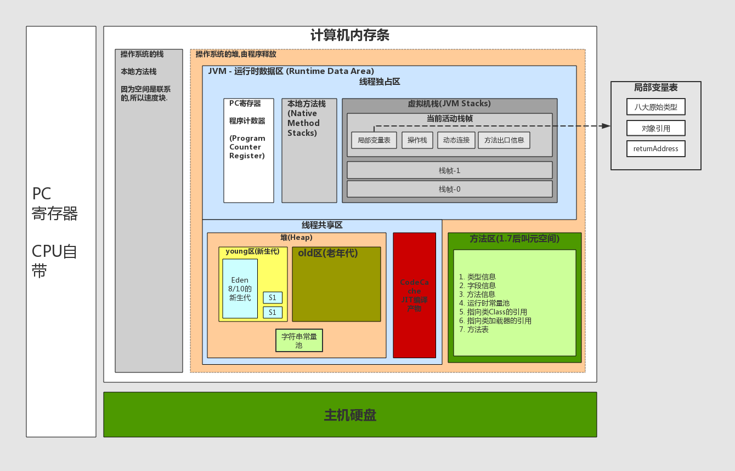

概念
模块 |  | 定义 | 作用 |  | 特点
线程私有 程序计数器 (Program Counter Register) |  | 1. 每一条java线程都有一个独立的程序计数器 2. 程序计数器是一块较小的内存空间,可看作当前线程正在执行的字节码的行号指示器 | 如果当前线程正在执行的是 Java方法 : 程序计数器值 : 当前线程正在执行的字节码指令的地址 本地方法 : 程序计数器值 : undefined |  | 一块较小的内存空间 是唯一一个不会出现OOM的内存区域. 生命周期随着线程的创建而创建,随着线程的结束而死亡.

下面字节码文件例子有助于理解局部变量表和操作栈 |  | 1. 为虚拟机执行Java方法服务, 2. 在活动线程中,只有位于栈顶的帧才是有效的,称为当前栈帧,正在执行的方法称为当前方法,在执行引擎运行时,所有指令都只能针对当前栈帧进行操作. ────────────────────────────── 3. Java虚拟机栈会出现两种异常 StackOverFlowError 若Java虚拟机栈的内存大小不允许动态扩展,那么当线程请求的栈深度大于虚拟机允许的最大深度时(但内存空间可能还有很多),就抛出此异常 OutOfMemoryError 若Java虚拟机栈的内存大小允许动态扩展,且当线程请求栈时内存用完了,无法再动态扩展了,此时抛出OutOfMemoryError异常 | 2.每个方法被执行的时候都会同时创建一个栈帧”,用于存储该方法在运行过程中所需要的一些信息: 1). 局部变量表 2). 存放基本数据类型变量、引用类型的变量、returnAddress类型的变量 3). 操作数栈 4). 动态链接 5). 当前方法的常量池指针 6) 当前方法的返回地址 7). 方法出口等信息 3. 每一个方法从被调用到执行完成的过程,都对应着一个个栈帧在JVM栈中的入栈和出栈过程 4. 基本类型的数据和对象的引用 |  | 1. Java虚拟机栈是描述Java方法运行过程的内存模型2. 2. Java虚拟机栈会为每一个即将运行的Java方法创建“栈帧”,用于存储该方法在运行过程中所需要的一些信息 3. 局部变量表的创建是在方法被执行的时候,随着栈帧的创建而创建.而且表的大小在编译期就确定,在创建的时候只需分配事先规定好的大小即可. 4. 在方法运行过程中,表的大小不会改变 5. 栈中的数据大小和生命周期都是确定的,当引用不指向任何实例时,这个数据就会消失.

线程私有 虚拟机栈(JVM Stack) | 局部变量表 | 存放方法参数和局部变量 | 1. 存放方法参数和局部变量 2. 字节码指令中的STORE指令就是将操作栈中计算完成的局部变量写回局部变量表的存储空间内 3. 相对于类属性变量的准备阶段和初始化阶段来说,局部变量没有准备阶段,必须显式初始化 如果是非静态方法,则在index[0]位置上存储的是方法所属对象的实例引用,随后存储的是参数和局部变量 |  | 1. 容量以变量槽（Variable Slot,Slot）为最小单位

栈的深度在方法元信息的stack属性中
当前栈帧

 | 操作栈 | 操作栈是一个初始状态为空的桶式结构栈 | 1. 在方法执行过程中,会有各种指令往栈中写入和提取信息 2. JVM的执行引擎是基于栈的执行引擎,其中的栈指的就是操作栈 字节码指令集的定义都是基于栈类型的,栈的深度在方法元信息的stack属性中 |  | 1. 桶式结构 2. 栈是一个很深的竖桶,任何时候只能对桶口元素进行操作,所以数据只能在栈顶进行存取.所以都要压回操作栈的栈顶 3. 某些指令可以直接在抽屉里进行,比如inc指令,直接对抽屉里的数值进行+1操作,程序员面试过程中,常见的i++和++i的区别,可以从字节码上对比出来

 | 动态连接 | 每个栈帧中包含一个在常量池中对当前方法的引用,目的是支持方法调用过程的动态连接

 | 方法返回地址 |  | 方法执行时有两种退出情况 正常退出 正常执行到任何方法的返回字节码指令 如RETURN、IRETURN、ARETURN等 异常退出 |  | 无论何种退出情况,都将返回至方法当前被调用的位置。方法退出的过程相当于弹出当前栈帧 退出可能有三种方式: 1. 返回值压入,上层调用栈帧 2. 异常信息抛给能够处理的栈帧 3. PC计数器指向方法调用后的下一条指令

 | 使用javap -c xxx.class 来查看字节码文件 public class com.jasmine.JVM.内存模型_JMM.TestJVMStack { public com.jasmine.JVM.内存模型_JMM.TestJVMStack(); Code: 0: aload_0 1: invokespecial #8 // Method java/lang/Object."<init>":()V 4: return public int simpleMethod(); Code: 0: bipush 13 // 常量13压入操作栈 2: istore_1 // 弹出栈顶元素,并保存到局部变量表的slot_1中 3: bipush 14 // 常量14压入操作栈 5: istore_2 // 并保存到局部变量表的slot_2中 6: iload_1 // 把局部变量表的slot_1元素(int x)压入操作栈 7: iload_2 // 把局部变量表的slot_1元素(int y)压入操作栈 8: iadd // 把上面两个数取出来,在CPU里相加,并压回操作栈顶 9: istore_3 // 把栈顶的结果存储到局部变量表的slot_3中 10: iload_3 // 从局部变量3中装载int类型值 11: ireturn // 返回栈顶元素 public static void main(java.lang.String[]); Code: 0: new #1 // class com/jasmine/JVM/内存模型_JMM/TestJVMStack 3: dup 4: invokespecial #22 // Method "<init>":()V 7: astore_1 8: getstatic #23 // Field java/lang/System.out:Ljava/io/PrintStream; 11: aload_1 12: invokevirtual #29 // Method simpleMethod:()I 15: invokevirtual #31 // Method java/io/PrintStream.println:(I)V 18: return } |  |  | 左侧源码 public class TestJVMStack { public int simpleMethod(){ int x = 13; int y = 14; int z = x + y; return z; } public static void main(String[] args) { TestJVMStack s = new TestJVMStack(); System.out.println(s.simpleMethod()); } }

 | public int simpleMethodHavaArgs(int); Code: 0: bipush 13 // 常量13压入操作栈 2: istore_2 // 并保存到局部变量表的slot_2中 3: bipush 14 // 常量13压入操作栈 5: istore_3 // 并保存到局部变量表的slot_3中 6: iload_2 // 把局部变量表的slot_2元素(int a)压入操作栈 7: iload_3 // 把局部变量表的slot_3元素(int b)压入操作栈 8: iadd // 把上面两个数取出来,在CPU里相加,并压回操作栈顶 9: iload_1 // 把局部变量表的slot_1元素(int d)压入操作栈 10: iadd // 把上面两个数取出来,在CPU里相加,并压回操作栈顶 11: istore 4 // 将int类型值 4 存入局部变量 13: iload 4 // 从局部变量中装载 int 类型值 4 15: ireturn // 返回栈顶元素 |  |  | 左侧源码 public int simpleMethodHavaArgs(int d){ int a = 13; int b = 14; int c = a + b + d; return c; }

 | public class com.jasmine.JVM.字节码.APlusPlusAndPlusPlusA { public com.jasmine.JVM.字节码.APlusPlusAndPlusPlusA(); Code: 0: aload_0 1: invokespecial #8 // Method java/lang/Object."<init>":()V 4: return public int APlusPlus(); // 执行a++ Code: 0: iconst_1 // 将int类型常量1压入栈 1: istore_1 // 将int类型值存入局部变量1 2: iload_1 // 从局部变量(1号位)中装载值,并压入栈顶 3: iinc 1, 1 // 把值1加到局部变量(1号位)上,栈顶不变 6: ireturn // 返回当前栈帧 值为1 public int PlusPlusA(); // 执行++a Code: 0: iconst_1 // 将int类型常量1压入栈 1: istore_1 // 将int类型值存入局部变量1 2: iinc 1, 1 // 把值1加到局部变量(1号位)上,栈顶不变 5: iload_1 // 从局部变量(1号位)中装载值,并压入栈顶 6: ireturn // 返回当前栈帧 值为2 } |  |  | 左侧源码 public class APlusPlusAndPlusPlusA { public int APlusPlus(){ int a = 1; return a++; } public int PlusPlusA(){ int a = 1; return ++a; } }

线程私有 本地方法栈 (Native Method Stack) |  | 本地方法栈服务的对象是JVM执行的native方法 HotSpot虚拟机不区分虚拟机栈和本地方法栈，两者是一块的。 | 线程开始调用本地方法时,会进入一个不再受JVM约束的世界 本地方法可以通过JNI(Java Native Interface)来访问虚拟机运行时的数据区,甚至可以调用寄存器,具有和JVM相同的能力和权限 当大量本地方法出现时,势必会削弱JVM对系统的控制力,因为它的出错信息都比较黑盒.对于内存不足的情况,本地方法栈还是会拋出native heap OutOfMemory ────────────────────────────────────────────────────────────── 最著名的本地方法应该是System.currentTimeMillis(),JNI使Java深度使用OS的特性功能,复用非Java代码. 但是在项目过程中,如果大量使用其他语言来实现JNI,就会丧失跨平台特性,威胁到程序运行的稳定性. 假如需要与本地代码交互,就可以用中间标准框架进行解耦,这样即使本地方法崩溃也不至于影响到JVM的稳定,当然,如果要求极高的执行效率、偏底层的跨进程操作等,可以考虑设计为JNI调用方式.

线程共享 Java堆(Java Heap) |  | 1. 用处存储几乎所有的实例对象和数组 2. 堆由垃圾回收器自动回收. 3. 由各子线程共享使用 4. 分为新生代,老年代 | 堆的内存空间既可以固定大小，也可运行时动态地调整，通过如下参数设定初始值和最大值，比如 1. -Xms256M. -Xmx1024M ─────────────────────────────────────── |  | 1. 通常情况下，它占用的空间是所有内存区域中最大的，但如果无节制地创建大量对象，也容易消耗完所有的空间 2. 堆内存物理上不一定要连续,只需要逻辑上连续即可,就像磁盘空间一样. 3. 堆是垃圾回收的主要区域,所以也被称为GC堆. 4. 堆的大小既可以固定也可以扩展,但主流的虚拟机堆的大小是可扩展的(通过-Xmx和-Xms控制),因此当线程请求分配内存,但堆已满,且内存已满无法再扩展时,就抛出OutOfMemoryError. 5. 当堆的实例不被任何引用所指向时,垃圾回收器就会标记该实例,会在某个时间被回收. 整个Java虚拟机只有一个堆,所有的线程都访问同一个堆. 它是被所有线程共享的一块内存区域,在虚拟机启动时创建. 而程序计数器、Java虚拟机栈、本地方法栈都是一个线程对应一个 | jdk6，jdk8中jvisualvm的运行时数据内存的监控。
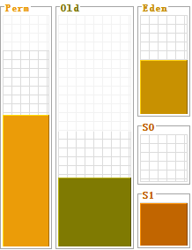
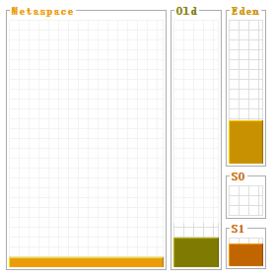
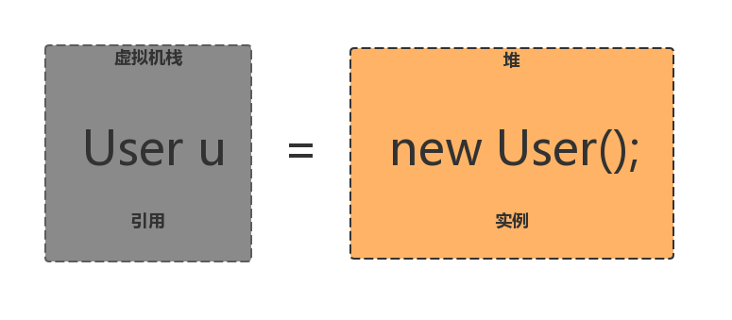
 |  |  |  |  |  |  | 引用与实例的关系
 |  |  | 其中-X表示它是JVM运行参数 ms : memorystart 的简称 - 最小堆容量 mx : memory max 的简称 - 最大堆容量 但是在通常情况下，服务器在运行过程中，堆空间不断地扩容与回缩，势必形成不必要的系统压力，所以在线上生产环境中，JVM的Xms和Xmx设置成一样大小，避免在GC后调整堆大小时带来的额外压力

 |  |  | <栈的引用>和<堆的实例>之间的关系
 | 新生代 | 对象产生之初在新生代 占堆的三分之一 其中 : eden区占十分之八 两个suivivor区各占十分之一 | 新生代: 1个Eden区+ 2个Survivor区(From Survivor，To Survivor); 他们的比例是 : 8:1:1 绝大部分对象在Eden区生成，当Eden区装填满的时候，会触发Young GC。垃圾回收的时候，在Eden区实现清除策略，没有被引用的对象则直接回收。依然存活的对象会被移送到Survivor区，这个区真是名副其实的存在 ────────────────────────────────────── Survivor 区分为S0和S1两块内存空间，送到哪块空间呢? 每次Young GC的时候，将存活的对象复制到未使用的那块空间，然后将当前正在使用的空间完全清除，交换两块空间的使用状态 如果YGC要移送的对象大于Survivor区容量上限，则直接移交给老年代 ─────────────────────────────────────── 假如一些没有进取心的对象以为可以一直在新生代的Survivor区交换来交换去，那就错了。每个对象都有一个计数器，每次YGC都会加1。 -XX:MaxTenuringThreshold 参数能配置计数器的值到达某个阈值的时候，对象从新生代晋升至老年代。如果该参数配置为1,那么从新生代的Eden区直接移至老年代。默认值是15，可以在Survivor 区交换14次之后，晋升至老年代. 若Survivor区无法放下，或者超大对象的阈值超过上限，则尝试在老年代中进行分配; 如果老年代也无法放下，则会触发Full Garbage Collection(Full GC); 如果依然无法放下，则抛OOM. 堆出现OOM的概率是所有内存耗尽异常中最高的 出错时的堆内信息对解决问题非常有帮助，所以给JVM设置运行参数- XX:+HeapDumpOnOutOfMemoryError 让JVM遇到OOM异常时能输出堆内信息 ─────────────────────────────────────── 在不同的JVM实现及不同的回收机制中，堆内存的划分方式是不一样的 存放所有的类实例及数组对象 除了实例数据，还保存了对象的其他信息，如Mark Word（存储对象哈希码，GC标志，GC年龄，同步锁等信息），Klass Pointy(指向存储类型元数据的指针）及一些字节对齐补白的填充数据（若实例数据刚好满足8字节对齐，则可不存在补白）

堆内存GC回收过程
YGC
新对象申请
分配对象内存
是
YGC
FGC
放置在S0/S1区域
晋升老年代
OOM
否
Eden放的下?
YGC后Eden放的下?
Old放的下?
Old放的
下?
Survivor放的下?
对象存活超过阈值
是
是
是
是
是
否
否
否
否
否

 | 老年代 | 步入暮年时进入老年代，但是老年代也接纳在新生代无法容纳的超大对象 占堆的三分之二

 | 字符串常量池 | JDK1.7时被移到堆中,之前在方法区

元数据区
元数据区1
─────────────────────
1.类信息
2.字段信息
3.方法信息
4.一个到类class的引用
5.一个到类calssloader的引用
元数据区2
─────────────────────
1.类型信息
2.字段信息
3.方法信息
4.一个到类class的引用
5.一个到类calssloader的引用
运行时常量池
线程共享 元数据区 (Metaspace) JDK1.7废除了方法区,改名叫元数据区 |  | JDK1.7之前 Java虚拟机规范中定义方法区是堆的一个逻辑部分,但是别名Non-Heap(非堆),以与Java堆区分. JDK1.7之后,将方法区从堆中移了出来,放入了本地内存中,并且改名为元数据区 元数据区中存放已经被虚拟机加载的 : 类信息 常量 静态变量 即时编译器编译后的代码等数据 | 1. 线程共享 方法区是堆的一个逻辑部分,因此和堆一样,都是线程共享的.整个虚拟机中只有一个方法区. 2. 永久代 方法区中的信息一般需要长期存在，而且它又是堆的逻辑分区，因此用堆的划分方法，我们把方法区称为永久代. 3. 内存回收效率低 Java虚拟机规范对方法区的要求比较宽松,可以不实现垃圾收集. 方法区中的信息一般需要长期存在,回收一遍内存之后可能只有少量信息无效. 对方法区的内存回收的主要目标是:对常量池的回收和对类型的卸载 和堆一样，允许固定大小，也允许可扩展的大小，还允许不实现垃圾回收。 当方法区内存空间无法满足内存分配需求时,将抛出OutOfMemoryError异常.

 | 方法及类信息 |  | public static void main(String[] args){ Student s = new Student(23,"dqrcsc","20150723"); s.study(5,6); Student.getCnt(); s.run(); }

 | 运行时常量池 | 1. 方法区的一部分 2. 编译器就确定的,保存在.class文件中的一些数据 2. Class文件中除了有类的版本,字段,方法,接口等描述信息外,还有一项是常量池,用于存放编译器生成的各种字面量和符号引用,这部分内容将在类加载后存放到常量池汇中 | 存放内容: 基本类型（如int、long等等） 对象型（如String及数组) 常量值(final) 类和接口的全限定名 字段的名称和描述符 方法和名称和描述符

常量池的深入理解
返回内存模型页 -> 常量池

字符串常量池
对于字符串，其对象的引用都是存储在栈中的，如果是编译期已经创建好(直接用双引号定义的)的就存储在常量池中，如果是运行期（new出来的）才能确定的就存储在堆中。对于equals相等的字符串，在常量池中永远只有一份，在堆中有多份。

例如如下代码 :
String s1 = "abcd"; String s2 = "abcd"; String s3 = "abcd"; String ns1 = new String("abcd"); String ns2 = new String("abcd"); String ns3 = new String("abcd");

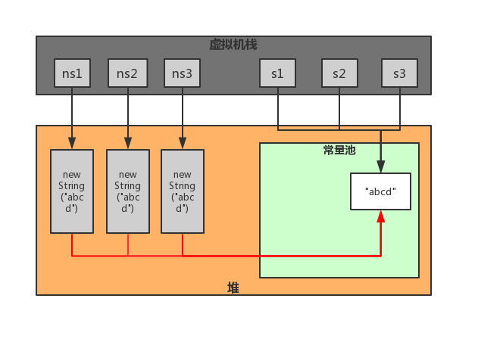

主要需要了解红色的箭头
对于通过new产生一个字符串（假设为"abcd"）时，会先去常量池中查找是否已经有了"abcd"对象，如果没有则在常量池中创建一个此字符串对象，然后堆中再创建一个常量池中此”abcd”对象的拷贝对象。

这也就是有道面试题：Strings=newString( "abc" ); 产生几个对象？ 答 : 一个或两个，如果常量池中原来没有 "xyz" ,就是两个。

存在于.class文件中的常量池，在运行期被JVM装载，并且可以扩充。String的 intern()方法就是扩充常量池的 一个方法；当一个String实例str调用intern()方法时，Java 查找常量池中是否有相同Unicode的字符串常量，如果有，则返回其的引用，如果没有，则在常量池中增加一个Unicode等于str的字符串并返回它的引用

== 比较的是栈中的引用是否指向的同一个堆中的地址 equals和==相同,但String和Double特殊,这两个包装类重写了equals方法 String和double比较的是内容是否相等

基本类型和常量
基本类型的变量的引用和值都在虚拟机栈中
基本类型的常量的引用在虚拟机栈,而值在运行时常量池中
如下代码 :
double a1 = 1d; double a2 = 1d; final double a3 = 1d; final double a4 = 1d;

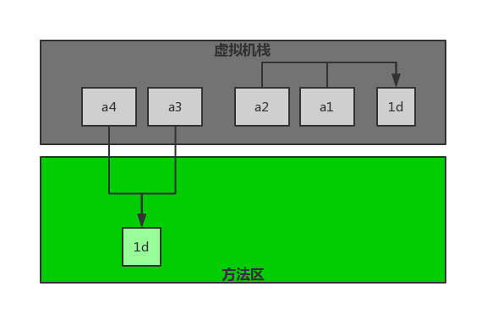

静态常量池/Class常量池
.class文件中的常量池
保存内容 :
类的版本
字段
方法
接口
常量池(constant pool table) |  | 字面量
 |  | 符号引用

字面量 | 由字母、数字等构成的字符串或者数值。 字面量只可以右值出现,指等号右边的值,如 : int a = 123; a 为左值,123 为右值.123就是字面量 |  |  | int a = 123; String s = "abcd"

符号引用 | 类和接口的全限定名 字段的名称和描述符 方法的名称和描述符 |  | 类和接口的全限定名 : #1 = Class #2 // com/jasmine/JVM/字节码/TestJVMStack 字段的名称和描述符 : #21 = Utf8 x 方法的名称和描述符 : #29 = Methodref #1.#30 // com/jasmine/JVM/字节码/TestJVMStack.simpleMethod:()I

Class常量池有什么用
Class常量池是Class文件中的资源仓库，其中保存了各种常量。而这些常量都是开发者定义出来，需要在程序的运行期使用的。
在《深入理解Java虚拟》中有这样的表述： Java代码在进行Javac编译的时候，并不像C和C++那样有“连接”这一步骤，而是在虚拟机加载Class文件的时候进行动态连接。也就是说，在Class文件中不会保存各个方法、字段的最终内存布局信息，因此这些字段、方法的符号引用不经过运行期转换的话无法得到真正的内存入口地址，也就无法直接被虚拟机使用。当虚拟机运行时，需要从常量池获得对应的符号引用，再在类创建时或运行时解析、翻译到具体的内存地址之中。关于类的创建和动态连接的内容，在虚拟机类加载过程时再进行详细讲解。

这段话，看起来很绕，不是很容易理解。其实他的意思就是： Class是用来保存常量的一个媒介场所，并且是一个中间场所。在JVM真的运行时，需要把常量池中的常量加载到内存中。

运行时常量池
每个类都有一个运行时常量池,就是class常量加载到内存之后的版本.
JVM在执行某个类的时候，必须经过加载、连接、初始化，而连接又包括验证、准备、解析三个阶段。而当类加载到内存中后，jvm就会将class常量池中的内容存放到运行时常量池中，由此可知，运行时常量池也是每个类都有一个。在解析阶段，会把符号引用替换为直接引用，解析的过程会去查询字符串常量池，也就是我们上面所说的StringTable，以保证运行时常量池所引用的字符串与字符串常量池中是一致的。

每个类都有一个运行时常量池
解析阶段，会把符号引用替换为直接引用,与全局常量池中的引用值保持一致。

